Лист1
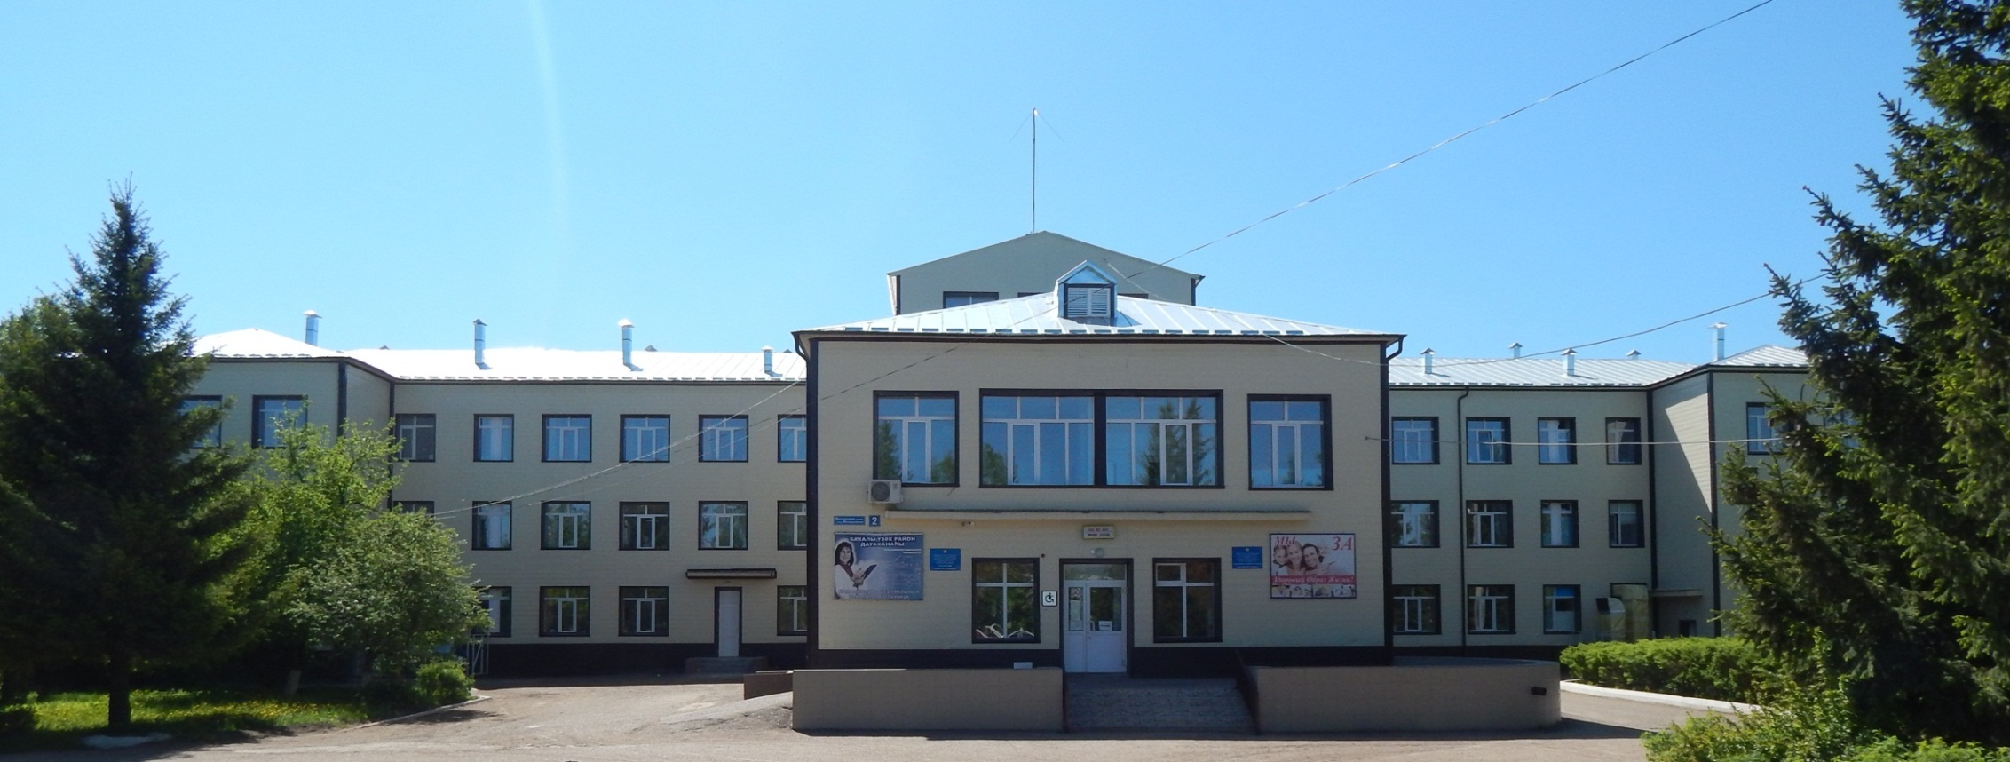

Вакансии ГБУЗ РБ Бакалинская ЦРБ

 | № | Должность | Количество вакансий | Структурное подразделение | Возможность участия в программе "Земский доктор" "Земский фельдшер" | Социальные гарантии
 | п/п | специальность ** |  |  |  | жильё | д/сад
 | 1 | 2 | 3 | 4 | 6 | 7 | 8
 | 1 | Анестезиолог-реаниматолог | 1 | Отделение анестезиологии-реанимации с палатами реанимации и интенсивной терапии для взрослого населения | да | да | д/сад
 | 2 | Врач-хирург | 1 | Хирургического отделения | да | да | д/сад
 | 3 | Врач-хирург | 1 | Поликлиника | да | да | д/сад
 | 4 | Врач эндокринолог | 1 | Поликлиника | да | да | д/сад
 | 5 | Врач онколог | 1 | Поликлиника | да | да | д/сад
 | 6 | Врач невролог | 1 | Поликлиника | да | да | д/сад
 | 7 | Терапевт -участковый | 1 | Поликлиника | да | да | д/сад
 | 8 | Заведующий фельдшер ФАП | 4 | Балчиклинский фельдшерско-акушерский пункт, Камаевский фельдшерско- акушерский ФАП, Бугабашевский фельдшерско- акушерский ФАП, Бузюровский ФАП | да | да | д/сад
 | 9 | Медицинская сестра участковая | 1 | Поликлиника | нет | да | д/сад
 | 10 | Медицинская сестра | 1 | Поликлиника | нет | да | д/сад
 | По всем вопросам обращаться:
 | Главный врач: Гиздатуллин Забир Саримович 89174887755
 | Приемная главного врача: 8(34742) 3-22-60,BAKAL.CRB@doctorrb.ru
 | Начальник отдела кадров: Закирова Эльвира Маратовна 8 (34742) 3-16-64
 | Электронная почта: cool.otdel@bk.ru
 | Адрес: 452650, Бакалинской район, с.Бакалы, ул.Шакирьянова, 2, расстояние от г.Уфа 180 км. по трассе М5

